상품제안서
성인·아동 내츄럴 특양면 맨투맨 | 상품코드: S29000

 |  |  |  |  |  |  | 02-713-8555 | www.synergygift.co.kr
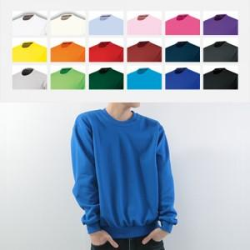

【상세/제작정보】 | <p><span style="font-size: 14pt;">※ 기본 포장은 벌크 포장으로 진행 (OPP개별포장: 개당 500원)</span>&nbsp;</p><p><span style="font-size: 14pt;"></span><span style="font-size: 18.6667px;">※ 자수인쇄 별도문의</span></p><p><span style="font-size: 14pt;">※ 실크 or 전사인쇄 기본 ​10*10cm, 초과시 추가비용 발생합니다.</span></p>

【인쇄/포장옵션】 | 실크 / OPP(비닐)

【공급단가】 | 수량 | 30~ | 100~ | 300~ | 500~ | 1,000~
*VAT별도 | 면혼방 아동사이즈 | 14,690원 | 13,890원 | 13,220원 | 12,880원 | 12,650원
 | 면혼방 성인사이즈 | 15,990원 | 15,120원 | 14,390원 | 14,020원 | 13,770원
 | 기모 아동사이즈 | 17,290원 | 16,350원 | 15,560원 | 15,160원 | 14,890원
 | 기모 성인사이즈 | 18,590원 | 17,580원 | 16,730원 | 16,300원 | 16,010원

【상품 URL】 | https://www.synergygift.co.kr:443/src/goods_detail.php?gdno=29000

